Onderzoeksbeschrijving
Onderzoeksbeschrijving

Inleiding
In dit rapport worden de vakanties beschreven die inwoners van Nederland van 15 jaar en ouder in 2022 in eigen land hielden.
Vakanties van Nederlandse toeristen in het buitenland en vakanties van buitenlandse toeristen in Nederland blijven buiten beschouwing. Zakenreizen zijn niet meegenomen, evenals familiebezoeken.
Vakanties met als belangrijkste doel het bezoeken of samenzijn met familie tellen echter wel als vakantie. We hebben er voor gekozen om de beleving van de respondent voorop te stellen in het bepalen of iets een reis of een familiebezoek is.
De resultaten hebben betrekking op vakanties die eindigden in kalenderjaar 2022. De terugkeerdatum van deze vakanties was op zijn vroegst 1 januari 2022 en op zijn laatst 31 december 2022.
Het begin van een vakantie kan daarmee in 2020 vallen, maar nooit vóór oktober: vakanties die langer dan 90 dagen duren zijn niet meegenomen.

De resultaten in dit rapport worden uitgesplitst naar de Nederlandse provincies. Het gaat hierbij om de bestemmingsprovincie; de provincie waar de vakantie is doorgebracht.

Populatie
De doelpopulatie van dit onderzoek bestaat uit personen die op 1 januari 2022 een minimale leeftijd van 15 jaar hebben bereikt en die ingeschreven staan in de Basisregistratie Personen (BPR).
De doelpopulatie bestaat daarmee uit personen in particuliere huishoudens. Personen die woonachtig zijn in inrichtingen, instellingen of tehuizen (de institutionele bevolking) zijn niet meegenomen in dit onderzoek.

Opzet
Bij het meten van vakanties zijn er twee belangrijke uitkomstmaten. Ten eerste het aantal vakanties dat mensen hebben ondernomen en ten tweede of mensen op vakantie zijn geweest, ofwel de vakantiedeelname.
Om te kunnen meten of iemand in een verslagjaar op vakantie is geweest, moeten we kunnen beschikken over informatie over de vakanties van personen gedurende het hele jaar.
Om die reden kent het CBS Vakantieonderzoek vier peilingen waarbij mensen worden bevraagd over hun vakanties in de drie maanden daarvoor.
Er is enerzijds gekozen voor meerdere meetmomenten om geheugeneffecten te minimaliseren en anderzijds om de invulbelasting voor mensen die vaak op vakantie gaan te beperken.
Een nadeel van een dergelijke opzet is dat er bij elke peiling sprake is van non-respons, waardoor de beginsteekproef relatief groot moet zijn.

Steekproef
Er is een aselecte ongestratificeerde steekproef getrokken uit de BRP van 115.000 personen die op 1 januari 2022 de leeftijd van 15 jaar of ouder hadden. Na vier peilingen is er een respons van 10.567 personen (6,7%).
Daarnaast zijn 10.735 respondenten van 2021 in 2022 herbenaderd.

Benaderstrategie
Alle personen in de steekproef zijn aangeschreven via een brief, waarin zij werden uitgenodigd om via internet een vragenlijst in te vullen. Bij deze brief zat een folder met informatie over het onderzoek en een gebruikersnummer met inlogcode om toegang te krijgen tot de vragenlijst.
Na ongeveer 2 weken wordt aan non-respondenten die niet via de CBS-helpdesk hebben aangegeven dat zij niet willen of kunnen deelnemen een rappel verstuurd. Zo’n twee weken later wordt een tweede rappel verstuurd.
Personen die naar aanleiding van het onderzoek of het invullen van de vragenlijst vragen hebben kunnen eveneens contact opnemen met de CBS-Helpdesk.
In peiling 2 t/m 4 worden respondenten van peiling 1 herbenaderd via e-mail. In de vragenlijst is aan deelnemers gevraagd om hun e-mailadres op te geven. Ook hier is er na 2 en 4 weken een rappel.
Omdat de respons achterbleef bij de verwachting, zijn maatregelen getroffen om extra respons te krijgen, te weten het versturen van extra rappels via brieven en het herbenaderen van non-respondenten van peiling 2 in peiling 3.

Weging
Niet iedereen die wordt uitgenodigd respondeert en wanneer we binnen de populatie groepen onderscheiden op basis van bepaalde achtergrondkenmeren, betekent dit dat de ene groep beter respondeert dan de andere groep.
Voor de respons betekent dit dat er van sommige groepen mensen relatief veel individuen deel uitmaken van de respons, terwijl er van andere groepen relatief weinig mensen zijn.
Wanneer we dan zonder te wegen cijfers gaan maken, zijn die cijfers onevenredig veel gebaseerd op overgerepresenteerde groepen en te weinig op ondergerepresenteerde groepen.
Dit zou er toe leiden dat cijfers in mindere mate representatief zouden zijn voor de Nederlandse bevolking.
Om te corrigeren voor dergelijke selectiviteit van de respons worden de verzamelde gegevens gewogen.
Er is hiertoe een weegmodel opgesteld waarin variabelen zijn opgenomen die de bevolking indelen in groepen mensen die onderling in ongelijke mate voor het CVO hebben gerespondeerd.
Dit weegmodel is als volgt opgebouwd: Geslacht(2) x Leeftijd(7) + Herkomst(2) + Inkomen(5) + Provincie(12) + Stedelijkheid(5) + Plaats in het HH(6).
De indeling van de variabelen is als volgt:
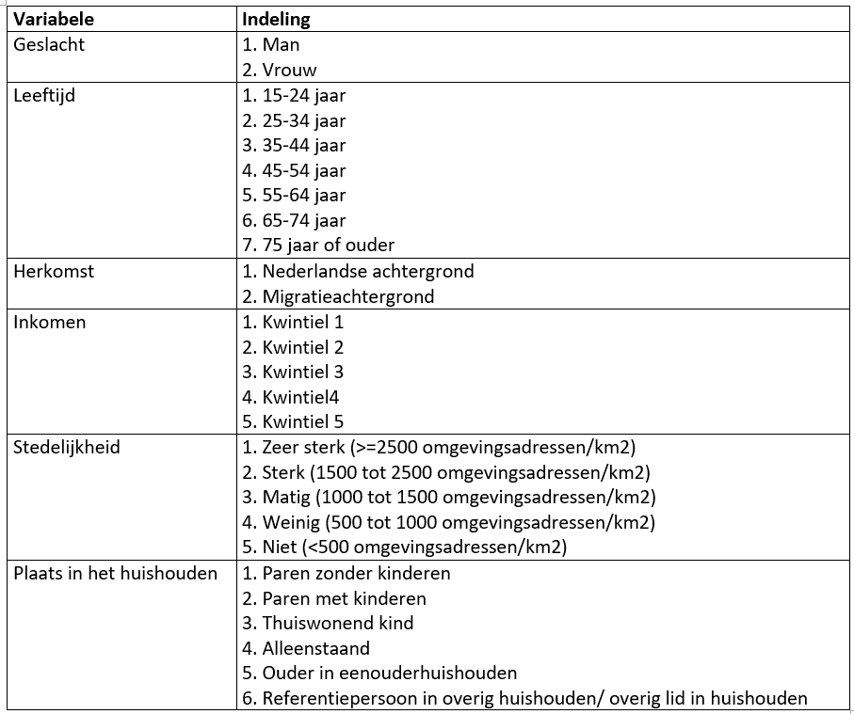

Waargenomen aantallen vakanties per bestemmingsprovincie
 | Nederland totaal | Groningen | Friesland | Drenthe | Overijssel | Flevoland | Gelderland | Utrecht | Noord-Holland | Zuid-Holland | Zeeland | Noord-Brabant | Limburg | Onbekend

 | 17,918 | 420 | 1,836 | 1,295 | 1,627 | 253 | 3,236 | 748 | 2,088 | 1,384 | 1,381 | 1,537 | 2,008 | 105

